Расчет ДУ
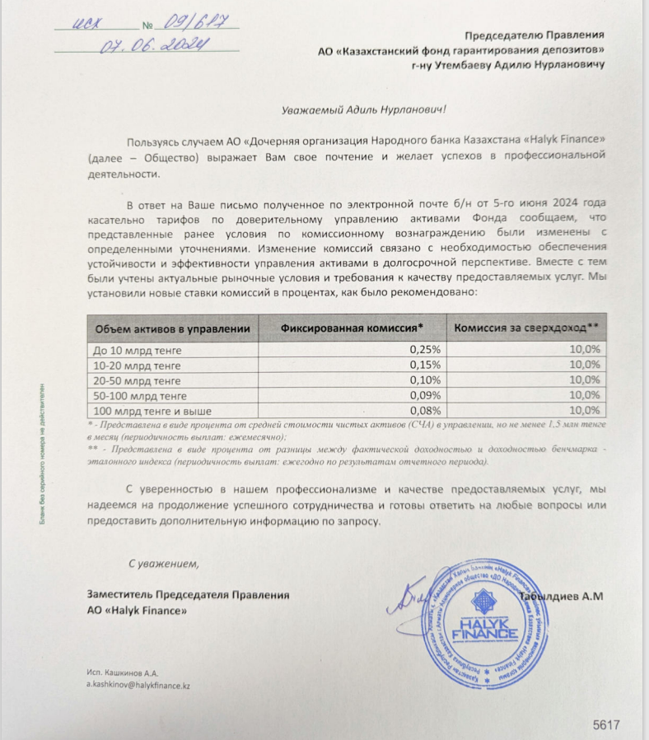
Средняя грязная | Сумма комиссий кроме ДУ | Месячная доля комиссии ДУ | Оплаченная комиссия ДУ за июнь (без учета корректировки) | Фактическая комиссия за июнь | Корректировка комиссии ДУ за июнь | Комиссия ДУ за июль | К оплате
53,187,090,013.0 | 1,984,186.00 | 3,989,031.75 | 4,029,342.93 | 4,029,338.21 | -4.72 | 3,988,583.76 | 3,988,579.04

